服装及道具汇总
租赁清单
序号 | 货物名称 | 参考样式图 | 数量及单位
1 | 男主持服装1 |  | 1套
2 | 男主持服装2 | 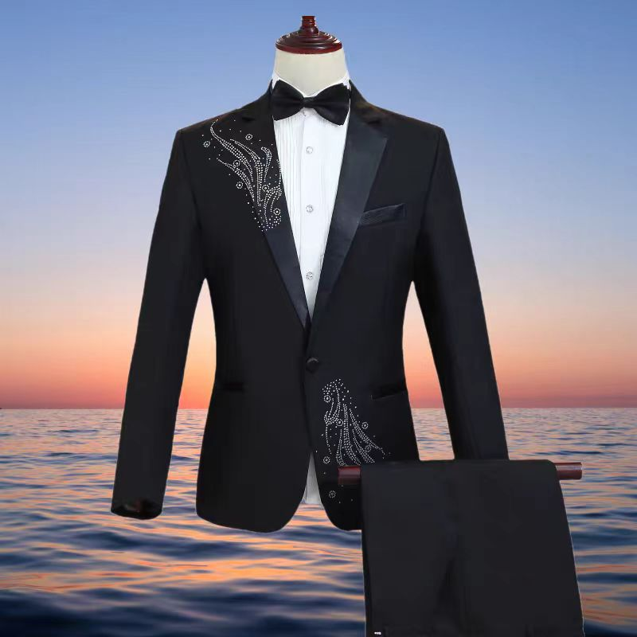 | 1套
3 | 女主持服装1 |  | 1套
4 | 女主持服装2 | 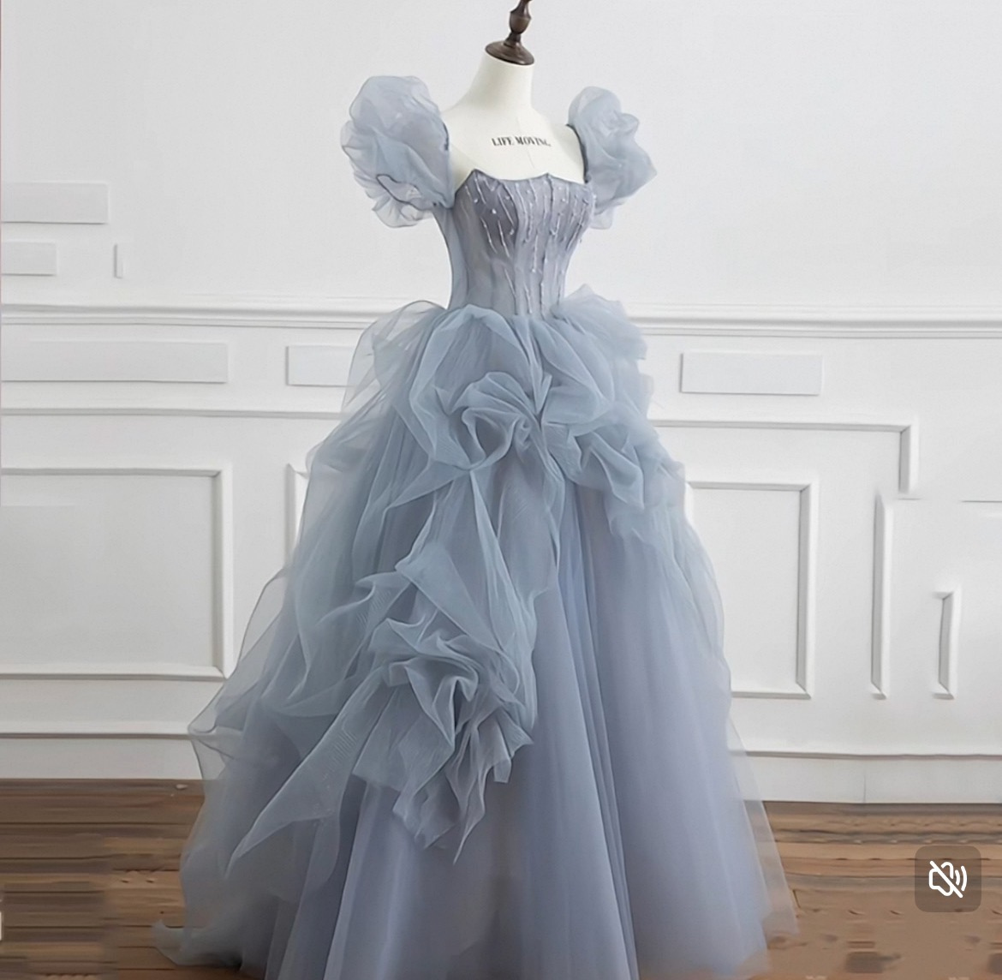 | 1套
5 | 待到春和景明时服装及头饰 |  | 12套
 |  |  | 头饰12套
6 | 长安流芳服装及头饰 |  | 9套（含头饰）

7 |  | 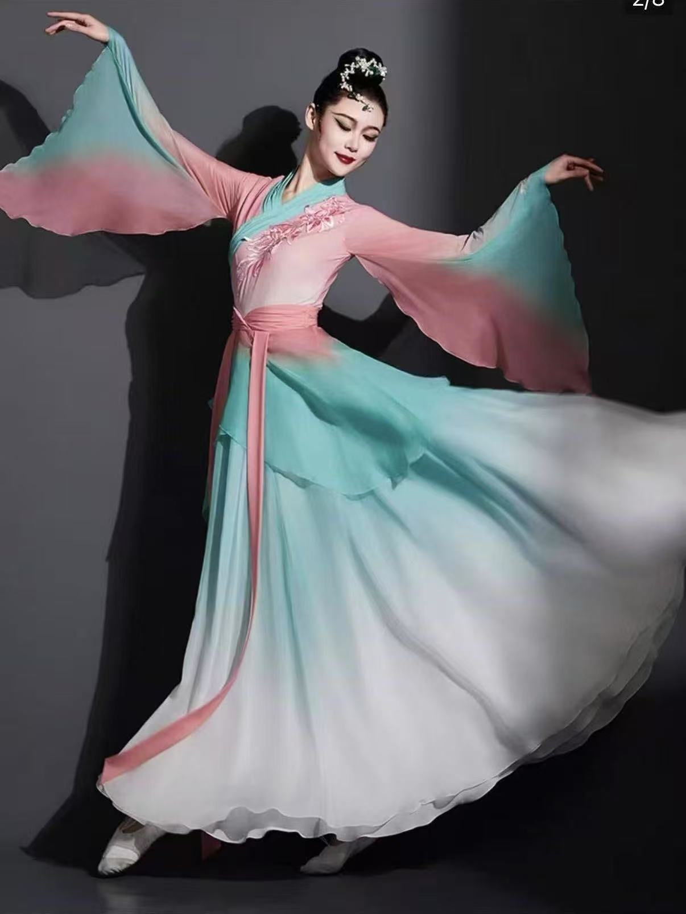 | 21套
 |  | 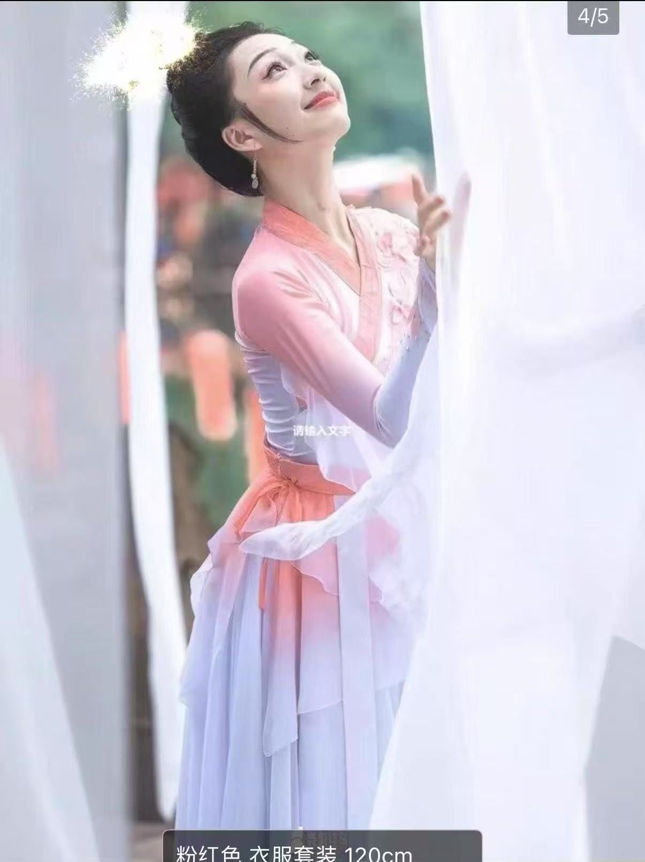 | 3套
8 | 花影戏梦操服装 |  | 12套
9 | 信仰的力量服装及道具 |  | 1套
 |  |  | 1套
 |  |  | 2套
 |  |  | 1套
 |  | 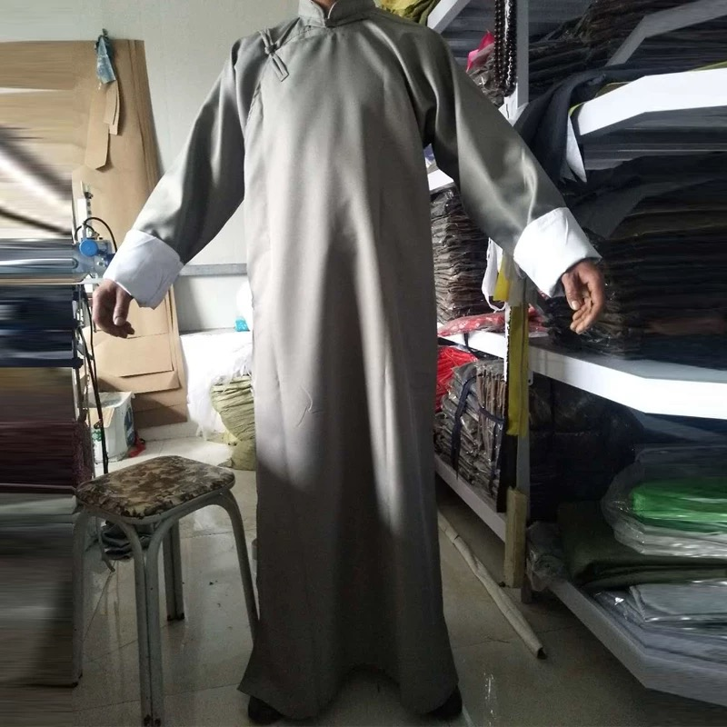 | 1套
 |  |  | 1套
 |  |  | 1套
 |  |  | 1套
 |  |  | 1套
 |  |  | 1套
 |  |  | 1套
 |  |  | 13块红布
 |  |  | 1块草席
 |  | 一张木质的桌子
 |  | 两张木质或者皮质有靠背，有扶手的椅子
 |  | 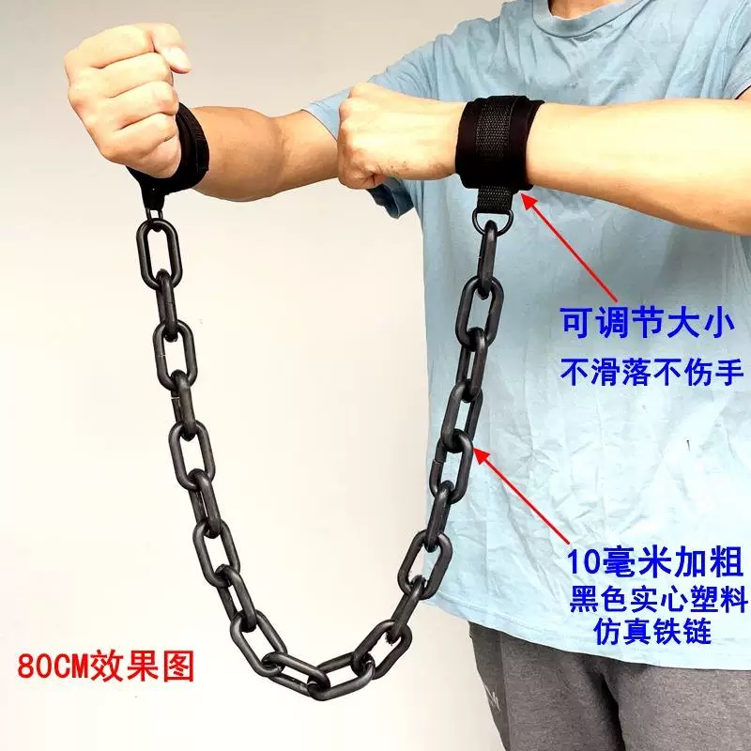 | 4副手铐
 |  |  | 1支笔
 |  |  | 2个信封
 |  |  | 1个控制器
10 | 壁上观服装及头饰 |  | 1套（含头饰）
 |  |  | 6套（含头饰）
 |  |  | 1套（含头饰）
 |  |  | 1套（含头饰）
11 | 歌曲串烧服装 |  | 1套
 |  |  | 1套
12 | 为了新中国前进服装及道具，含（帽子、上衣、裤子、绑腿带、鞋子、腰带） |  | 14套
 |  |  | 1个望远镜
 |  |  | 7个身上炸药包
 |  |  | 1面红旗
 |  |  | 10个沙袋
 |  |  | 2个手拿炸药包
 |  |  | 13把枪

